상품제안서
아이리버)MEDIC-SGP800 항균 장패드시에라블루 | 상품코드: F25716

 |  |  |  |  |  |  | 02-412-0044 | www.easy1.co.kr
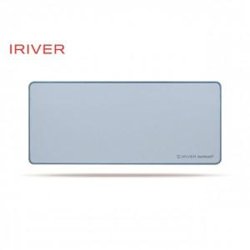

【상세/제작정보】

【인쇄/포장옵션】 | / 포장불가능

【공급단가】 | 수량 | 50~ | 100~ | 500~ | 1,000~ | 2,000~
*VAT별도 | 단가 | 18,150원 | 17,850원 | 17,420원 | 16,980원 | 16,690원

【상품 URL】 | http://www.easy1.co.kr/src/goods_detail.php?gdno=25716

